통신공사 완료 보고서 (1)
공사 완료 보고서
업 체 명 | 이유솔루션 |  | 공사일시 | 2026 년 06월 ~ 2026 년 06월
공 사 명 | 기숙사 AB동 출입 통제 시스템 교체 |  | 제출일시 | 2026-08-06
작업사진 | 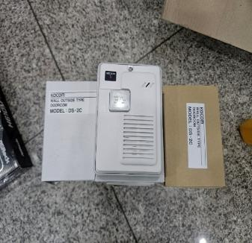 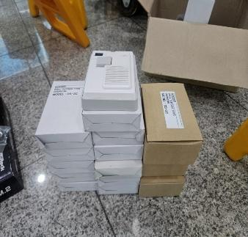
내 용 |  | 자재 검수 |  | 자재 검수

작업사진 | 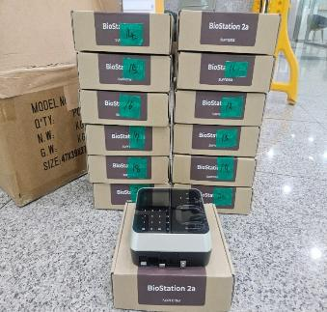 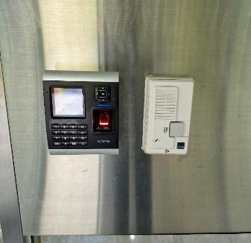
내 용 |  | 자재 검수 | 내 용 | 1층 정문 작업 전

통신공사 완료 보고서 (2)
공사 완료 보고서
업 체 명 | 이유솔루션 |  | 공사일시 | 2026 년 06월 ~ 2026 년 06월
공 사 명 | 기숙사 AB동 출입 통제 시스템 교체 |  | 제출일시 | 2026-08-06
작업사진 | 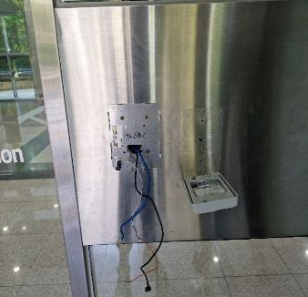 |  | 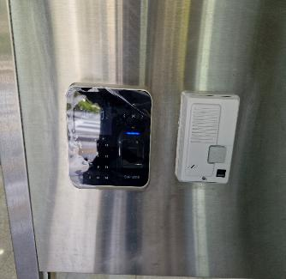
내 용 |  | 1층 정문 작업 중 |  | 1층 정문 작업 완료

작업사진 | 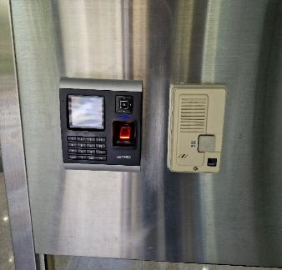 |  | 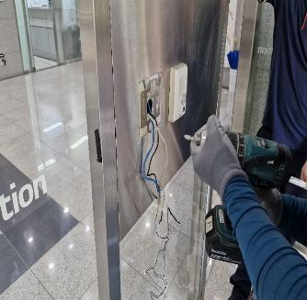
내 용 |  | 1층 후문 작업 전 | 내 용 | 1층 후문 작업 중

통신공사 완료 보고서 (3)
공사 완료 보고서
업 체 명 | 이유솔루션 |  | 공사일시 | 2026 년 06월 ~ 2026 년 06월
공 사 명 | 기숙사 AB동 출입 통제 시스템 교체 |  | 제출일시 | 2026-08-06
작업사진 | 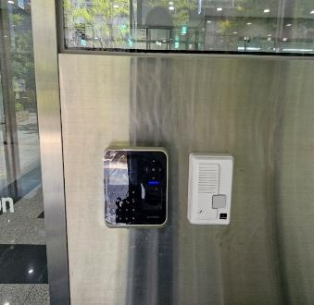  |  | 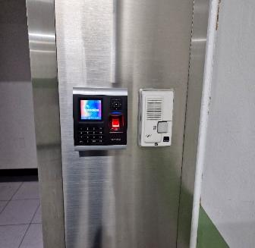
내 용 |  | 1층 후문 작업 완료 |  | A동 지하 작업 전

작업사진 | 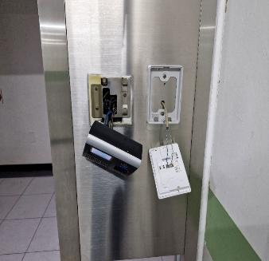 |  | 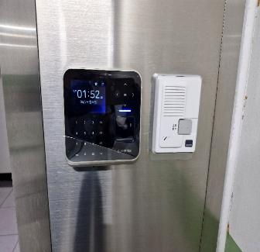
내 용 |  | A동 지하 작업 중 | 내 용 | A동 지하 작업 완료

통신공사 완료 보고서 (4)
공사 완료 보고서
업 체 명 | 이유솔루션 |  | 공사일시 | 2026 년 06월 ~ 2026 년 06월
공 사 명 | 기숙사 AB동 출입 통제 시스템 교체 |  | 제출일시 | 2026-08-06
작업사진 | 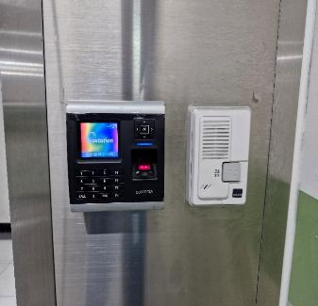 |  | 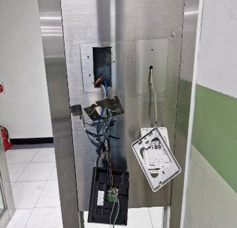
내 용 |  | B동 지하 작업 전 |  | B동 지하 작업 중

작업사진 | 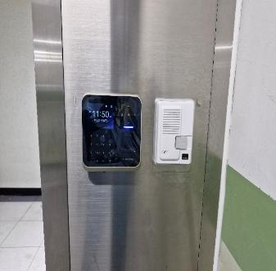 |  | 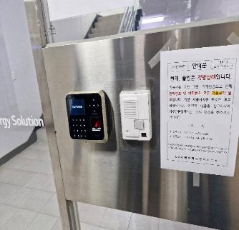
내 용 |  | B동 지하 작업 완료 | 내 용 | 지하 2층 작업 완료

통신공사 완료 보고서 (5)
공사 완료 보고서
업 체 명 | 이유솔루션 |  | 공사일시 | 2026 년 06월 ~ 2026 년 06월
공 사 명 | 기숙사 AB동 출입 통제 시스템 교체 |  | 제출일시 | 2026-08-06
작업사진 | 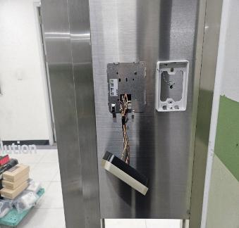 |  | 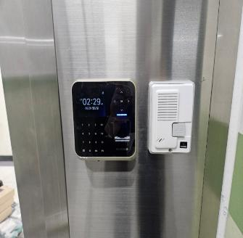
내 용 |  | 지하 2층 작업 중 |  | 지하 2층 작업 완료

작업사진 | 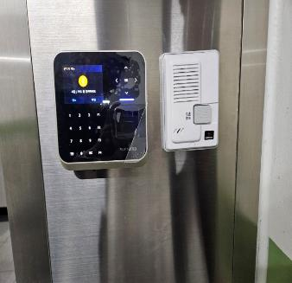 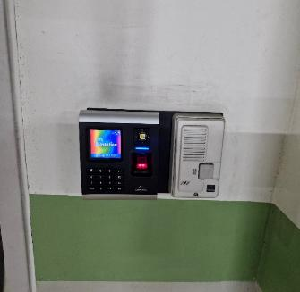
내 용 |  | 지하 1층 작업 완료 | 내 용 | 지하 2층 작업 전

통신공사 완료 보고서 (6)
공사 완료 보고서
업 체 명 | 이유솔루션 |  | 공사일시 | 2026 년 06월 ~ 2026 년 06월
공 사 명 | 기숙사 AB동 출입 통제 시스템 교체 |  | 제출일시 | 2026-08-06
작업사진 | 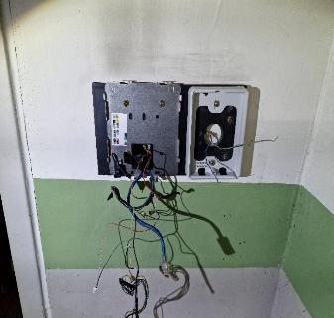 |  | 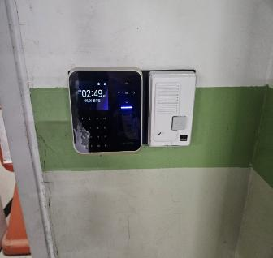
내 용 |  | 지하 2층 작업 중 |  | 지하 2층 작업 완료

작업사진 | 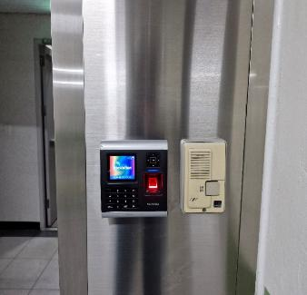 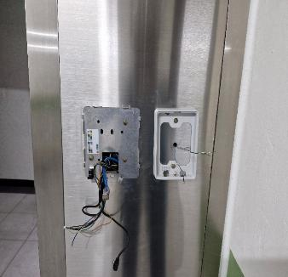
내 용 |  | 지하 1층 작업 전 | 내 용 | 지하 1층 작업 중

통신공사 완료 보고서 (7
공사 완료 보고서
업 체 명 | 이유솔루션 |  | 공사일시 | 2026 년 06월 ~ 2026 년 06월
공 사 명 | 기숙사 AB동 출입 통제 시스템 교체 |  | 제출일시 | 2026-08-06
작업사진 |  |  | 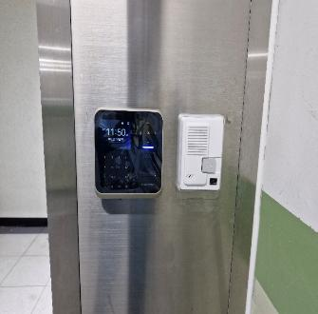
내 용 |  | 지하 1층 작업 완료 |  | B동 지하 작업 완료

작업사진 | 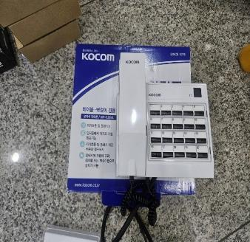 |  | 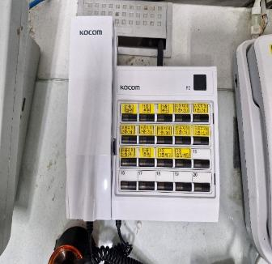
내 용 |  | 인터폰 교체 전 | 내 용 | 인터폰 교체 완료

통신공사 완료 보고서 (8)
공사 완료 보고서
업 체 명 | 이유솔루션 |  | 공사일시 | 2026 년 06월 ~ 2026 년 06월
공 사 명 | 기숙사 AB동 출입 통제 시스템 교체 |  | 제출일시 | 2026-08-06
작업사진 | 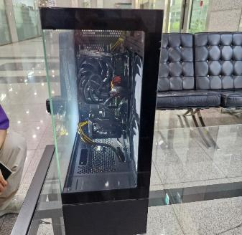 |  | 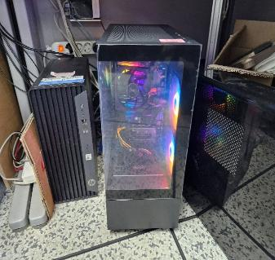
내 용 |  | 운영 PC 설치 전 |  | 운영 PC 설치 완료

작업사진 | 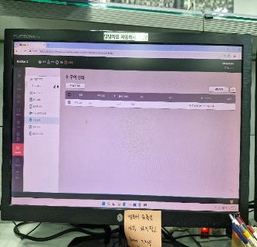
내 용 |  | 소프트웨어 테스트 완료 | 내 용

